상품제안서
송월타월 스윗홈 고리수건 | 상품코드: S09197

 |  |  |  |  |  |  | 02-713-8555 | www.synergygift.co.kr
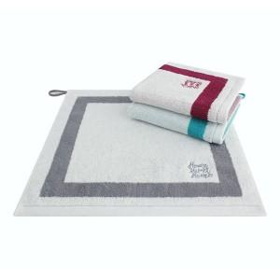

【상세/제작정보】 | <p>※종이상자 미선택시 기본 벌크 출고됩니다.</p>

【인쇄/포장옵션】 | 실크, 자수 / 포장지포장

【공급단가】 | 수량 | 200~ | 500~ | 1,000~ | 3,000~ | 5,000~
*VAT별도 | 자주 | 2,620원 | 2,580원 | 2,520원 | 2,420원 | 2,320원
 | 터키스 | 2,620원 | 2,580원 | 2,520원 | 2,420원 | 2,320원
 | 회색 | 2,620원 | 2,580원 | 2,520원 | 2,420원 | 2,320원

【상품 URL】 | https://www.synergygift.co.kr:443/src/goods_detail.php?gdno=20024

